XD kyoei
BAREM - VIỆT NHẬT

Tên sản phẩm | Chiều dài M/CÂY | Khối lượng KG/CÂY | Số cây/bó | Khối lượng/bó ( Tấn) |  |  | Tên sản phẩm | Chiều dài M/CÂY | Khối lượng KG/CÂY | Số cây/bó | Khối lượng/bó ( Tấn)
Ø 6 CB240T |  |  |  |  |  |  | P14 SS400 | 12.0 | 14.4 | 138 | 1,987
Ø 8 CB240T |  |  |  |  |  |  | P16 SS400 | 12.0 | 18.78 | 106 | 1,990
Ø 10 CB300/CB400 | 11,7 | 6,93 | 300 | 2,077 |  |  | P18 SS400 | 12.0 | 23.76 | 84 | 1,995
Ø 12 CB300/CB400 | 11,7 | 9,98 | 260 | 2,594 |  |  | P20 SS400 | 12.0 | 29.34 | 68 | 1,995
Ø 14 CB300/CB400 | 11,7 | 13,57 | 190 | 2,578 |  |  | P22 SS400 | 12.0 | 35.45 | 56 | 1,985
Ø 16 CB300/CB400 | 11,7 | 17,74 | 150 | 2,660 |  |  | P25 SS400 | 12.0 | 45.84 | 44 | 2,016
Ø 18 CB300/CB400 | 11,7 | 22,45 | 115 | 2,582
Ø 20 CB300/CB400 | 11,7 | 27,71 | 95 | 2,632
Ø 22 CB300/CB400 | 11,7 | 33,52 | 76 | 2,547
Ø 25 CB300/CB400 | 11,7 | 43,64 | 60 | 2,618
Ø 28 CB300/CB400 | 11,7 | 54,76 | 48 | 2,628
Ø 32 CB300/CB400 | 11,7 | 71,6 | 36 | 2,577
Ø 35 CB300/CB400 | 11,7 | 86,23 | 30 | 2,585

TIÊU CHUẨN CÔNG NGHIỆP NHẬT BẢN - JIS G 3112 : 2020
ĐẶC TÍNH CƠ LÝ (Theo bảng 3, JIS G 3112 : 2020)

Mác thép | Giới hạn chảy | Giới hạn đứt | Số hiệu mẫu thử | Độ giãn dài tương đối (%) | Uốn cong
 | (N/mm2) | (N/mm2) |  |  | Góc uốn | Bán kính gối uốn
 |  |  |  |  | (o) | (mm)
SD 295 | 295 min | 440~600 | Số 2 | 16 min | 180o | R = 1,5 x d (d≤16)
 |  |  | Số 14A | 17 min |  | R = 2,0 x d (d>16)
SD 390 | 390~510 | 560 min | Số 2 | 16 min | 180o | R = 2,5 x d
 |  |  | Số 14A | 17 min
SD 490 | 490~625 | 620 min | Số 2 | 12 min | 90o | R = 2,0 x d

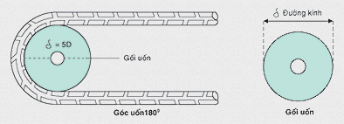
Ghi chú: Từ D43 trở lên thì chỉ thử uốn ở góc uốn 90o Cự ly thử kéo cho tất cả các kích cỡ sản phẩm là 200mm. 1 N/mm2 = 1 Mpa Vina Kyoei có thể sản xuất sản phẩm ASTM có kích thước theo hệ mét hay inch-pound

DẤU HIỆU NHẬN BIẾT Để nhận biết đúng là thép gân của Vina Kyoei xin chú ý các điểm sau: Trên thanh thép phải có: hình dấu thập nổi (hay còn gọi là "Hoa Mai"), chỉ số đường kính. Đặc biệt lưu ý: khoảng cách giữ hai "Hoa Mai" hay "chỉ số đường kính" liên tiếp nhau phải từ 1,0 m đến 1,3 m tuỳ đường kính trục cán (như hình minh hoạ).

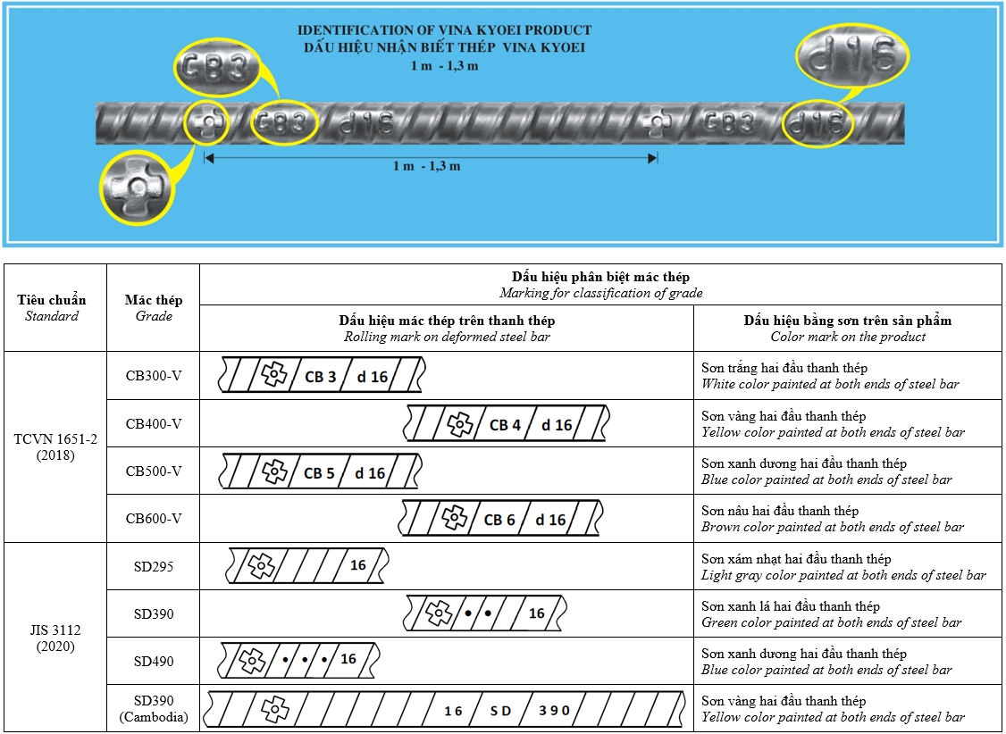

pomina
Tên sản phẩm | Chiều dài M/CÂY | Khối lượng CB3 KG/CÂY | Khối lượng CB4 KG/CÂY | Số cây/bó
Ø 10 | 11,7 | 6.25 | 6.93 | 230
Ø 12 | 11,7 | 9.77 | 9.98 | 200
Ø 14 | 11,7 | 13.45 | 13.6 | 140
Ø 16 | 11,7 | 17.56 | 17.76 | 120
Ø 18 | 11,7 | 22.23 | 22.47 | 100
Ø 20 | 11,7 | 27.56 | 27.75 | 80
Ø 22 | 11,7 |  | 33.54 | 60
Ø 25 | 11,7 |  | 43.7 | 50
Ø 28 | 11,7 |  | 54.81 | 40
Ø 32 | 11,7 |  | 71.62 | 30

 | Tiêu chuẩn | Mác thép | Dấu hiệu phân biệt mác thép
 |  |  | Dấu hiệu mác thép trên thanh thép | Bằng sơn trên bó sản phẩm
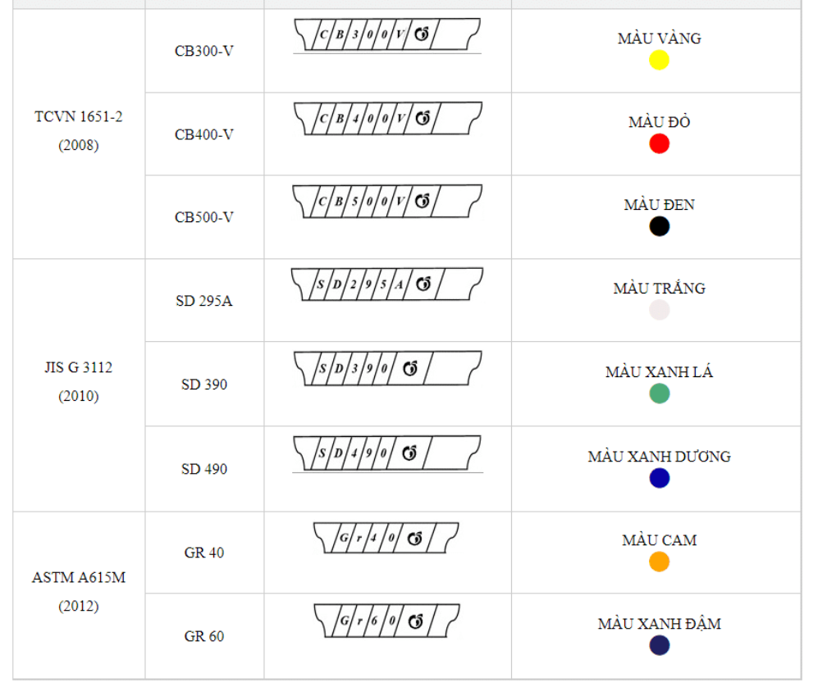

u-i-v
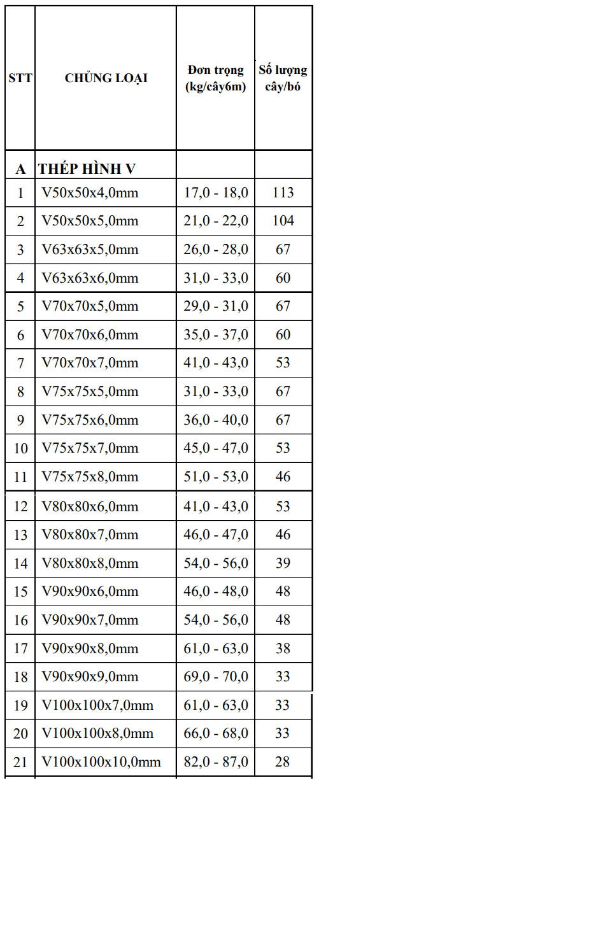

STT | Tên hàng | H (mm) | B (mm) | D (mm) | T (mm) | Chiều dài (m) | Khối lượng (Kg/m) | Khối lượng (Kg/cây/6m) | Khối lượng (Kg/cây/12m)
1 | I150 x 75 x 5 x 7 x 12m | 150 | 75 | 5 | 7 | 12 | 14.0 | 84.0 | 168.0
2 | I198 x 99 x 4.5 x 7 x 12m | 198 | 99 | 4.5 | 7 | 12 | 18.2 | 109.2 | 218.4
3 | I200 x 100 x 5.5 x 8 x 12m | 200 | 100 | 5.5 | 8 | 12 | 21.3 | 127.8 | 255.6
4 | I248 x 124 x 5 x 8 x 12m | 248 | 124 | 5 | 8 | 12 | 25.7 | 154.2 | 308.4
5 | I250 x 125 x 6 x 9 x 12m | 250 | 125 | 6 | 9 | 12 | 29.6 | 177.6 | 355.2
6 | I298 x 149 x 5.5 x 8 x 12m | 298 | 149 | 5.5 | 8 | 12 | 32.0 | 192.0 | 384.0
7 | I300 x 150 x 6.5 x 9 x 12m | 300 | 150 | 6.5 | 9 | 12 | 36.7 | 220.2 | 440.4
8 | I346 x 174 x 6 x 9 x 12m | 346 | 174 | 6 | 9 | 12 | 41.4 | 248.4 | 496.8
9 | I350 x 175 x 7 x 11 x 12m | 350 | 175 | 7 | 11 | 12 | 49.6 | 297.6 | 595.2
10 | I396 x 199 x 7 x 11 x 12m | 396 | 199 | 7 | 11 | 12 | 56.6 | 339.6 | 679.2
11 | I400 x 200 x 8 x 13 x 12m | 400 | 200 | 8 | 13 | 12 | 66.0 | 396.0 | 792.0
12 | I446 x 199 x 8 x 12 x 12m | 446 | 199 | 8 | 12 | 12 | 66.2 | 397.2 | 794.4
13 | I450 x 200 x 9 x 14 x 12m | 450 | 200 | 9 | 14 | 12 | 76.0 | 456.0 | 912.0
14 | I496 x 199 x 9 x 14 x 12m | 496 | 199 | 9 | 14 | 12 | 79.5 | 477.0 | 954.0
15 | I500 x 200 x 10 x 16 x 12m | 500 | 200 | 10 | 16 | 12 | 89.6 | 537.6 | 1075.2
16 | I588 x 300 x 12 x 20 x 12m | 588 | 300 | 12 | 20 | 12 | 151.0 | 906.0 | 1812.0
17 | I600 x 200 x 11 x 17 x 12m | 600 | 200 | 11 | 17 | 12 | 106.0 | 636.0 | 1272.0
18 | I700 x 300 x 13 x 24 x 12m | 700 | 300 | 13 | 24 | 12 | 185.0 | 1110.0 | 2220.0

